Esquema del estudio
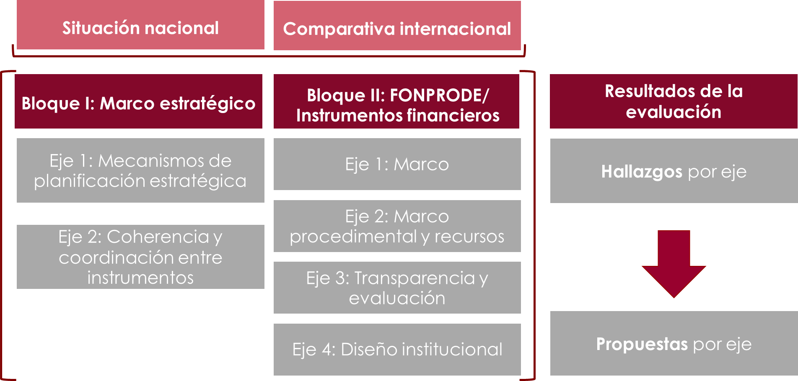
ÍNDICE
 | ESQUEMA DEL ESTUDIO

1.2 G2
ÍNDICE
 | GRÁFICO 2. GRADO DE EJECUCIÓN DE LA FINANCIACIÓN REEMBOLSABLE

 |  | Año | Límite de operaciones reembolsable | Autorización CM - Operaciones reembolsables
 |  | 2011 | 945 | 308.7
 |  | 2012 | 420 | 86.3
 |  | 2013 | 385 | 37.5
 |  | 2014 | 375 | 72.8
 |  | 2015 | 375 | 31.2
 |  | 2016 | 375 | 20.9
 |  | 2017 | 375 | 42.1
 |  | 2018 | 375 | 124.2
 |  | 2019 | 375 | 112.3
 |  | 2020 | 375 | 199.7

 | Fuente: Elaboración propia a partir de los datos de los informes anuales de ejecución del FONPRODE.

1.2 G3
ÍNDICE
 | GRÁFICO 3. AOD DE LOS PAÍSES OBJETO DE LA COMPARATIVA Y COMPROMISOS DE SUS INSTITUCIONES DE COOPERACIÓN FINANCIERA AL DESARROLLO EN 2020*

 |  | País | AOD 2020 (M€) | Compromisos 2020 instituciones de cooperación financiera al desarrollo (M€)
 |  | Alemania | 24,926 | 12,436
 |  | Francia | 12,407 | 10,146
 |  | Reino Unido | 16,277 | 1,366
 |  | Canadá | 4,412 | 90
 |  | Italia | 3,673 | 113
 |  | España | 2,606 | 205

 | * Los datos de AOD se han obtenido de la Comisión Europea para los miembros de la UE. Para Reino Unido y Canadá se ha aplicado el tipo de cambio medio del 2020 (0,877) de USD a EUR a los números obtenidos de los datos del CAD de la OCDE.
 | Fuente: Elaboración propia a partir de datos de EDFI, CAD de la OCDE e informes anuales.

1.2 C1
ÍNDICE
 | CUADRO 1. EVOLUCIÓN DE LA COOPERACIÓN FINANCIERA REEMBOLSABLE

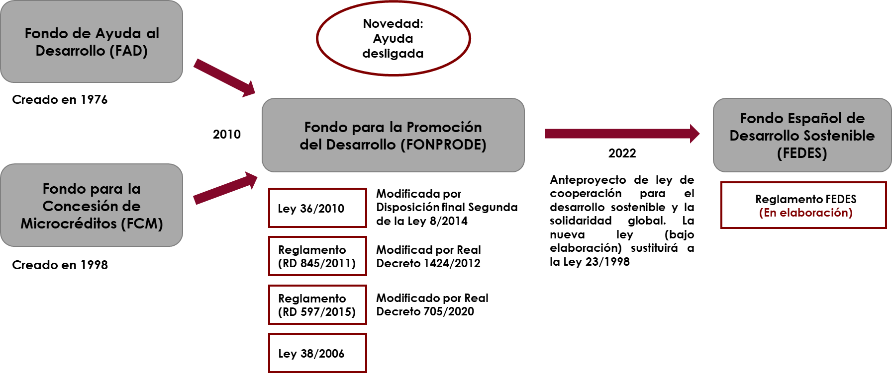

 | Fuente: Elaboración propia

1.4 C3
ÍNDICE
 | CUADRO 3. METODOLOGÍA

Bloque 1: Marco estratégico
Bloque 2: FONPRODE/ Instrumentos internacionales
Ejes
Metodología
Análisis documental
Transparencia y evaluación
Mecanismos de planificación estratégica
Coherencia y coordinación entre instrumentos
Marco normativo
Marco procedimental y recursos
Diseño institucional
Situación nacional
Comparativa internacional
Entrevistas
Reuniones con expertos
Análisis documental
Entrevistas
Reuniones con expertos

2.1 G4
ÍNDICE
 | GRÁFICO 4. PROYECTOS FINANCIADOS POR EL FONDO EUROPEO PARA EL DESARROLLO SOSTENIBLE – PLATAFORMA DE INVERSIÓN EN ÁFRICA, SEGÚN INSTITUCIÓN FINANCIERA

 |  |  | África
 |  | AfD | 31.7%
 |  | AfDB | 30.0%
 |  | EIB | 20.0%
 |  | KfW | 10.0%
 |  | FMO | 3.3%
 |  | IFAD | 1.7%
 |  | COFIDES/AECID | 1.7%
 |  | PROPARCO | 1.7%

 | Nota:La parte de la cooperación española (COFIEDES/AECID) que aparece en el gráfico corresponde a una única operación que ha sido finalmente cancelada (operación “RECIDE”).
 | Fuente: Elaboración propia a partir de los datos de la Comisión Europea.

2.1 G5
ÍNDICE
 | GRÁFICO 5. PROYECTOS FINANCIADOS POR EL FONDO EUROPEO PARA EL DESARROLLO SOSTENIBLE – PLATAFORMA DE INVERSIÓN DE VECINDAD, SEGÚN INSTITUCIÓN FINANCIERA

 |  |  | NIF
 |  | EBRD | 33.3%
 |  | EIB | 29.8%
 |  | KfW | 22.8%
 |  | AfD | 12.3%
 |  | NEFCO | 1.8%

 | Fuente: Elaboración propia a partir de los datos de la Comisión Europea.

2.1 G6
ÍNDICE
 | GRÁFICO 6. OPERACIONES DE BLENDING SEGÚN INSTITUCIÓN FINANCIERA

 |  |  | Blending
 |  | EIB | 26.3%
 |  | AfD | 19.5%
 |  | AfDB | 18.1%
 |  | KfW | 15.0%
 |  | EBRD | 14.7%
 |  | FMO | 3.7%
 |  | IFAD | 1.3%
 |  | PROPARCO | 0.8%
 |  | NEFCO | 0.4%
 |  | COFIDES | 0.2%

 | Fuente: Elaboración propia a partir de los datos de la Comisión Europea.

2.1 G7
ÍNDICE
 | GRÁFICO 7. N.º DE INICIATIVAS EUROPEAS VS. CARTERA POR INSTITUCIÓN FINANCIERA

 | Activos | TEI nacionales y regionales
AfD | 34,977 | 74
KfW | 31,500 | 45
FMO | 9,300 | 45
Proparco | 7,026 | 32
COFIDES | 1,138 | 1
FONPRODE | 573
 |  | Países | Activos | TEI nacionales y regionales
 |  | AfD | 34,977 | 74
 |  | KfW | 31,500 | 45
 |  | FMO | 9,300 | 45
 |  | Proparco | 7,026 | 32
 |  | COFIDES | 1,138 | 1
 |  | FONPRODE | 573

 | Fuente: Elaboración propia a partir de los datos de la Comisión Europea

2.2 C5
ÍNDICE
 | CUADRO 5. ORGANIGRAMA DE COOPERACIÓN FINANCIERA AL DESARROLLO

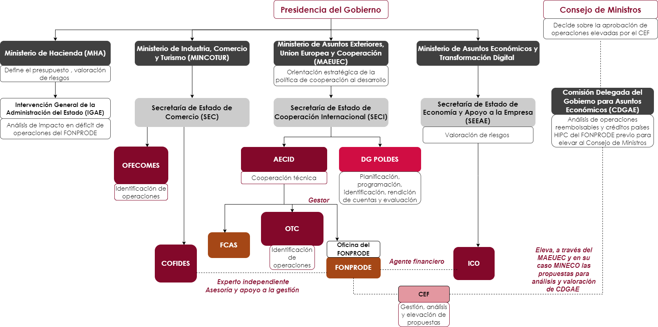

 | Fuente: Elaboración propia

2.2 G8
ÍNDICE
 | GRÁFICO 8. DISTRIBUCIÓN DE APROBACIONES EN MILLONES DE EUROS, ACUMULADAS ENTRE 2011 Y 2020
 |  | Operaciones aprobadas 2011-2020
 |  | Fase | N.º | %
 |  | Reembolsable formalizado | 725.7 | 49%
 |  | No reembolsable | 419.7 | 28%
 |  | Cancelado | 200.0 | 13%
 |  | Reembolsable pendiente formalizar | 109.9 | 7%
 |  | Gastos de gestión | 34.3 | 2%

 | Fuente: Elaboración propia a partir de datos proporcionados por el FONPRODE y su informe anual de 2020.

2.2 G9
ÍNDICE
 | GRÁFICO 9. EVOLUCIÓN DE LA RATIO DE MOROSIDAD DE FONPRODE, TOTAL Y CARTERA MICROCRÉDITO Y SU COMPARATIVA CON FIEM Y EL PROMEDIO DE LA BANCA ESPAÑOLA COMO REFERENCIA | GRÁFICO 3. EVOLUCIÓN HISTÓRICA DE LOS BENEFICIOS FISCALES (% PIB)

 | Cartera total Fonprode | Cartera microcrédito Fonprode | Cartera FIEM | Ref. banca española (BdE)
2015 | 2.08% |  | 9.18% | 11.25%
2016 | 2.84% | 31.84% | 4.09% | 9.58%
2017 | 1.33% | 5.98% | 3.88% | 8.54%
2018 | 1.80% | 11.16% | 3.50% | 6.58%
2019 | 2.95% | 14.81% | 3.94% | 5.38%
2020 | 3.39% | 16.64% | 4.84% | 4.69%
 |  | Año | Cartera total Fonprode | Cartera microcrédito Fonprode | Cartera FIEM | Ref. banca española (BdE)
 |  | 2015 | 2.08% |  | 9.18% | 11.25%
 |  | 2016 | 2.84% | 31.84% | 4.09% | 9.58%
 |  | 2017 | 1.33% | 5.98% | 3.88% | 8.54%
 |  | 2018 | 1.80% | 11.16% | 3.50% | 6.58%
 |  | 2019 | 2.95% | 14.81% | 3.94% | 5.38%
 |  | 2020 | 3.39% | 16.64% | 4.84% | 4.69%

 |  | Fuente: Elaboración propia a partir de los datos suministrados por la AEAT.
 |  | Nota: La línea gris discontinua representa el coste de los beneficios fiscales del IRPF si no se hubiese modificado el método de cuantificación de la reducción por rendimientos del trabajo en el año 2015.

 | Fuente: Elaboración propia.

2.2 G10
ÍNDICE
 | GRÁFICO 10. ACTIVIDAD PRIVADA

 |  | Países | M€
 |  | FMO | 9,300
 |  | DEG | 8,487
 |  | PROPARCO | 7,026
 |  | CDC | 6,113
 |  | NORFUND | 2,708
 |  | FINDEV* | 245
 |  | FONPRODE | 237

 | *La cartera de FINDEV se ha construido en los tres últimos ejercicios.
 | Fuente: Elaboración propia a partir de los datos de EDFI.

2.2 G11
ÍNDICE
 | GRÁFICO 11. ACTIVIDAD CON SECTOR PÚBLICO

 |  | Países | M€
 |  | AfD | 34,977
 |  | KfW | 31,500
 |  | CDP | 1,658
 |  | FONPRODE | 336

 | Fuente: Elaboración propia a partir de los informes de actividad.

2.2 G12A
ÍNDICE
 | GRÁFICO 12. EVOLUCIÓN DE FLUJOS DE DESEMBOLSOS POR OPERACIONES POR PAGO DE GASTOS DE GESTIÓN E INGRESOS DEL FONPRODE. DETALLE DE DISTRIBUCIÓN PORCENTUAL POR TIPO DE FLUJO

 | FLUJOS FONPRODE

 |  | Año | Retornos y dev. capital | Desembolsos operaciones | Desembolsos pago gastos gestión
 |  | 2015 | 166,261,545 | 20,797,348 | 3,111,407
 |  | 2016 | 97,916,611 | 23,052,531 | 1,633,965
 |  | 2017 | 70,409,091 | 27,147,393 | 2,751,264
 |  | 2018 | 70,456,428 | 16,440,351 | 4,267,980
 |  | 2019 | 46,939,529 | 27,433,642 | 5,662,421
 |  | 2020 | 46,264,307 | 25,754,239 | 6,411,940

 | Fuente: Elaboración propia en base a flujos de efectivo de las cuentas anuales del FONPRODE.

2.2 G12B
ÍNDICE
 | GRÁFICO 12. EVOLUCIÓN DE FLUJOS DE DESEMBOLSOS POR OPERACIONES POR PAGO DE GASTOS DE GESTIÓN E INGRESOS DEL FONPRODE. DETALLE DE DISTRIBUCIÓN PORCENTUAL POR TIPO DE FLUJO

 | DISTRIBUCIÓN DE FLUJO DE DESEMBOLSOS (OPERACIONES Y GASOS ORDINARIOS)

 | Desembolsos préstamos para microfinanzas | Desembolsos contribuciones no reembolsables | Desembolsos por créditos a Estados | Desembolsos aportaciones de capital | Desembolso pago gastos gestión
2015 |  | - | 2,143,885 | 18,653,463 | 3,111,407
2016 | 3,291,121 | 89,613 | - | 19,671,797 | 1,633,965
2017 | 5,009,821 | - | 6,603,101 | 15,534,470 | 2,751,264
2018 | 3,260,718 | - | 5,293,706 | 7,885,927 | 4,267,980
2019 | 12,268,387 | - | 11,490,596 | 3,674,659 | 5,662,421
2020 | 20,216,072 | - | 4,009,120 | 1,529,047 | 6,411,940
 |  | Año | Desembolso pago gastos gestión | Desembolsos aportaciones de capital | Desembolsos por créditos a Estados | Desembolsos contribuciones no reembolsables | Desembolsos préstamos para microfinanzas
 |  | 2015 | 3,111,407 | 18,653,463 | 2,143,885 | -
 |  | 2016 | 1,633,965 | 19,671,797 | - | 89,613 | 3,291,121
 |  | 2017 | 2,751,264 | 15,534,470 | 6,603,101 | - | 5,009,821
 |  | 2018 | 4,267,980 | 7,885,927 | 5,293,706 | - | 3,260,718
 |  | 2019 | 5,662,421 | 3,674,659 | 11,490,596 | - | 12,268,387
 |  | 2020 | 6,411,940 | 1,529,047 | 4,009,120 | - | 20,216,072

 | Fuente: Elaboración propia en base a flujos de efectivo de las cuentas anuales del FONPRODE.

2.2 G12C
ÍNDICE
 | GRÁFICO 12. EVOLUCIÓN DE FLUJOS DE DESEMBOLSOS POR OPERACIONES POR PAGO DE GASTOS DE GESTIÓN E INGRESOS DEL FONPRODE. DETALLE DE DISTRIBUCIÓN PORCENTUAL POR TIPO DE FLUJO

 | DISTRIBUCIÓN DE FLUJO DE INGRESOS (RETORNOS Y DEVOLUCIONES)

 |  | Año | Amortizaciones e intereses préstamos microfinanzas | Devoluciones capital (Inversiones en patrimonio) | Otros Ingresos (cuentas fiduciarias) | Dividendos inversiones de patrimonio | Amortizaciones e intereses créditos estados
 |  | 2015 | 104,505,823 | 31,848,384 | 19,767,244 | 7,726,236 | 2,413,858
 |  | 2016 | 72,195,712 | 4,901,661 | - | 4,258,353 | 16,560,884
 |  | 2017 | 63,867,526 | - | - | 4,576,608 | 1,964,957
 |  | 2018 | 58,906,603 | 1,778,526 | 1,778,525 | 5,103,752 | 2,889,022
 |  | 2019 | 26,357,717 | 10,271,848 | - | 1,117,743 | 9,192,221
 |  | 2020 | 21,496,193 | 9,887,020 | 108,561 | 666,860 | 14,105,673

 | Fuente: Elaboración propia en base a flujos de efectivo de las cuentas anuales del FONPRODE.

2.2 G13
ÍNDICE
 | GRÁFICO 13. EVOLUCIÓN DE GASTO ORDINARIO DERIVADO DE LA GESTIÓN DE ICO, COFIDES y OTROS, EN TÉRMINOS ABSOLUTOS Y RATIO SOBRE LA CARTERA VIGENTE

 | ICO | COFIDES | Otros(BID, BM, BEI, etc.) | % total sobre cartera vigente
2015 | 978,705 |  | 2,274,557 | 0.60%
2016 | 1,081,235 | 2,252,899 | 1,043,841 | 0.81%
2017 | 1,194,584 | 2,695,540 | 1,008,936 | 0.93%
2018 | 1,253,649 | 2,797,773 | 1,008,842 | 0.98%
2019 | 1,283,891 | 3,062,501 | 1,036,030 | 0.99%
2020 | 1,459,710 | 3,598,761 | 985,729 | 1.17%
 |  | Año | ICO | COFIDES | Otros(BID, BM, BEI, etc.) | % total sobre cartera vigente
 |  | 2015 | 978,705 |  | 2,274,557 | 0.60%
 |  | 2016 | 1,081,235 | 2,252,899 | 1,043,841 | 0.81%
 |  | 2017 | 1,194,584 | 2,695,540 | 1,008,936 | 0.93%
 |  | 2018 | 1,253,649 | 2,797,773 | 1,008,842 | 0.98%
 |  | 2019 | 1,283,891 | 3,062,501 | 1,036,030 | 0.99%
 |  | 2020 | 1,459,710 | 3,598,761 | 985,729 | 1.17%

 | Fuente: Elaboración propia en base a datos de gastos reportados por ICO en un Excel y datos de cartera vigente según criterio de COFIDES.

2.2 C13
ÍNDICE
 | CUADRO 13. ORGANIGRAMA DE LA OFICINA DEL FONPRODE

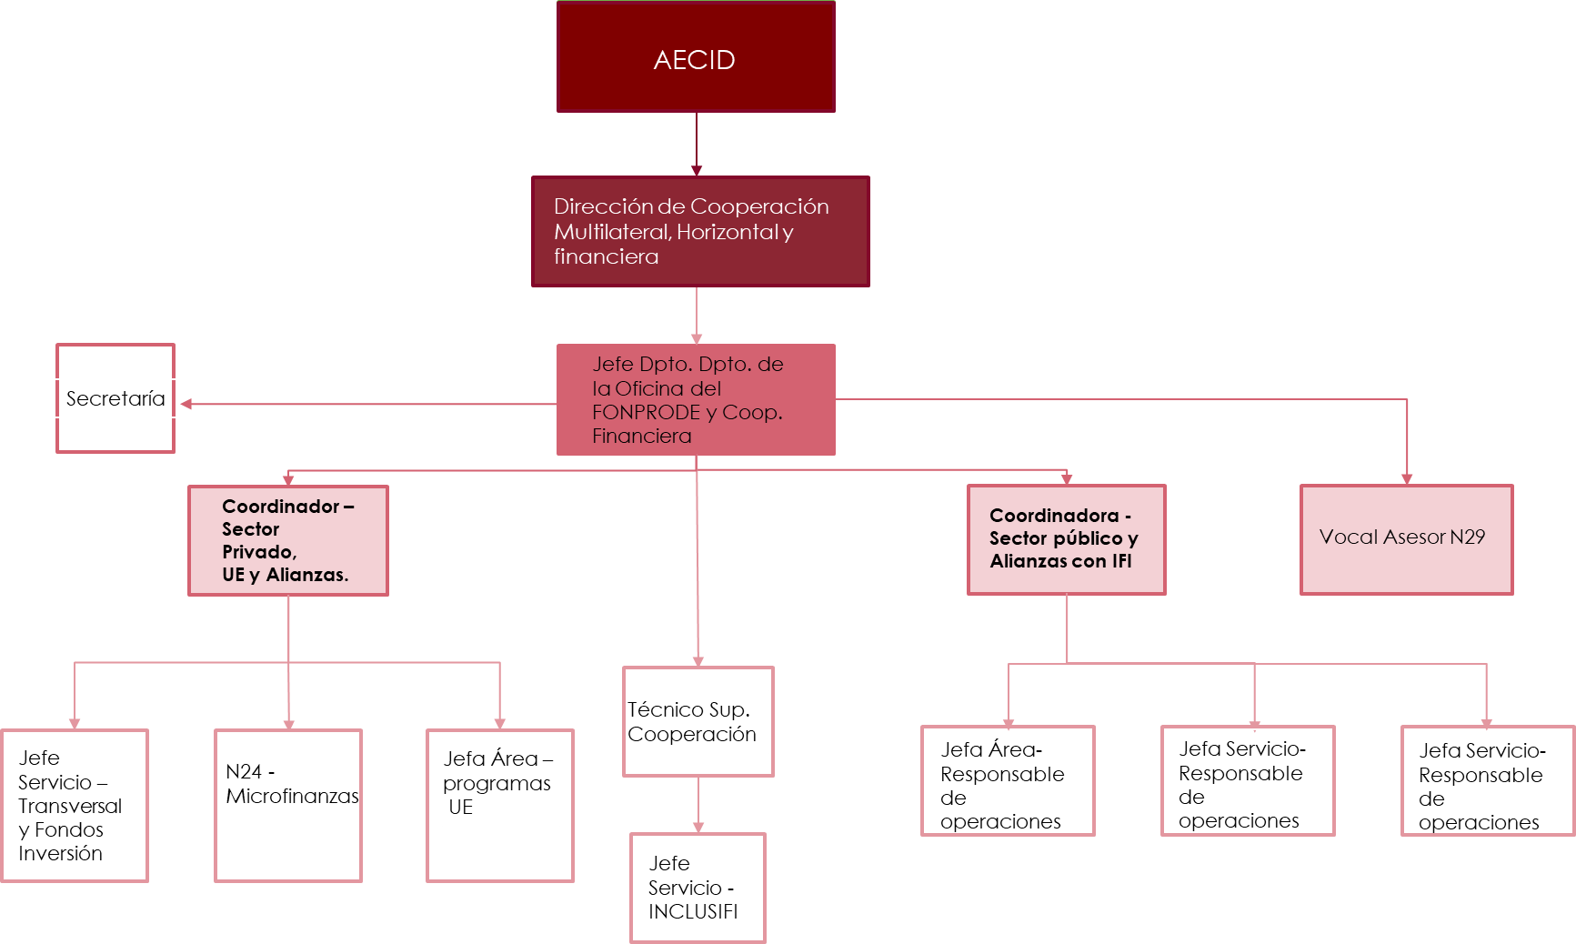

 | Fuente: Elaboración propia.

2.2 C15
ÍNDICE
 | CUADRO 15. ACTIVIDAD DE COFIDES

Internacionalización
Desarrollo
Solvencia/Recapitalización
Activos bajo gestión
Gestión y asesoramiento
Activos bajo gestión
1.233 M€
1.064 M€
1.000 M€
Fondos
FIEX – Fondo para Inversiones en el Exterior
FONPYME – Fondo para Inversiones de la Pequeña y Mediana Empresa
Recursos propios COFIDES
Tipos de activo
Sector privado
Capital
Híbridos
Deuda
Fondos
Asesoramiento: FONPRODE
Gestión:
Fondo Verde para el Clima
Presupuesto UE
Tipos de activo
Sector público
Préstamos soberanos
Tipos de activo
Sector privado
Préstamos a instituciones microfinancieras
Capital en fondos
Garantías
Fondos
FONREC – Fondo de Recapitalización empresas medianas
Tipos de activo
Sector privado
Capital
Híbridos de capital
Deuda

2.2 C16
ÍNDICE
 | CUADRO 16. ACTIVIDAD DE ICO

Banco Nacional de Promoción
Instrumento Financiero
Política Económica
Agencia Financiera del Estado
Financiación empresas, pymes y autónomos en España y a nivel internacional
Instrumento de ejecución de medidas de política económica
25.541 M€
296.541 M€
Líneas ICO de mediación
7.062 M€
Financiación directa 11.329 M€
Capital privado y capital riesgo AXIS: 7.150 M€
Nacional:
Ministerios, CC. AA., CC. LL.
PRTR
Marco financiero plurianual
Entidad acreditada del Programa InvestEU
Next Generation EU
Internacionalización FIEM + CARI: 6.435 M€
Cooperación al desarrollo: FONPRODE + FCAS: 410 M€
Fondos territoriales CC. AA. y CC. LL.: 185.940 M€
Línea de avales COVID-19: 103.756 M€
Gestión de fondos públicos

3. G14
ÍNDICE
 | GRÁFICO 14. AOD ESPAÑA Y PAÍSES DE LA COMPARATIVA 2002-2021

 |  | Año | Países CAD OCDE Total | Canadá | Francia | Alemania | Italia | España | Reino Unido
 |  | 2002 | 0.23 | 0.28 | 0.37 | 0.27 | 0.20 | 0.26 | 0.31
 |  | 2003 | 0.24 | 0.24 | 0.40 | 0.28 | 0.17 | 0.23 | 0.34
 |  | 2004 | 0.25 | 0.27 | 0.41 | 0.28 | 0.15 | 0.24 | 0.36
 |  | 2005 | 0.32 | 0.34 | 0.47 | 0.36 | 0.29 | 0.27 | 0.47
 |  | 2006 | 0.30 | 0.29 | 0.47 | 0.36 | 0.20 | 0.32 | 0.51
 |  | 2007 | 0.27 | 0.29 | 0.38 | 0.37 | 0.19 | 0.37 | 0.36
 |  | 2008 | 0.30 | 0.33 | 0.39 | 0.38 | 0.22 | 0.45 | 0.43
 |  | 2009 | 0.31 | 0.30 | 0.47 | 0.35 | 0.16 | 0.46 | 0.51
 |  | 2010 | 0.31 | 0.34 | 0.50 | 0.39 | 0.15 | 0.43 | 0.57
 |  | 2011 | 0.31 | 0.32 | 0.46 | 0.39 | 0.20 | 0.29 | 0.56
 |  | 2012 | 0.28 | 0.32 | 0.45 | 0.37 | 0.14 | 0.16 | 0.56
 |  | 2013 | 0.30 | 0.27 | 0.41 | 0.38 | 0.17 | 0.17 | 0.70
 |  | 2014 | 0.30 | 0.24 | 0.37 | 0.42 | 0.19 | 0.13 | 0.70
 |  | 2015 | 0.30 | 0.28 | 0.37 | 0.52 | 0.22 | 0.12 | 0.70
 |  | 2016 | 0.32 | 0.26 | 0.38 | 0.70 | 0.27 | 0.34 | 0.70
 |  | 2017 | 0.31 | 0.26 | 0.43 | 0.67 | 0.30 | 0.19 | 0.70
 |  | 2018 | 0.31 | 0.28 | 0.43 | 0.61 | 0.25 | 0.20 | 0.70
 |  | 2019 | 0.30 | 0.27 | 0.44 | 0.61 | 0.22 | 0.21 | 0.70
 |  | 2020 | 0.33 | 0.31 | 0.53 | 0.73 | 0.22 | 0.23 | 0.70
 |  | 2021 | 0.33 | 0.32 | 0.52 | 0.74 | 0.28 | 0.25 | 0.50

 | Fuente: Elaboración propia a partir de datos del CAD de la OCDE.

3.2. G15
ÍNDICE
 | GRÁFICO 15. PRESUPUESTADO Y APROBADO DE ASISTENCIA TÉCNICA DE LAS IFD (CARTERA 2020)
 | Gobierno | Propios recursos | Otras fuentes
DEG | 62% | 38%
Proparco | 48% | 17% | 35%
BII | 100%
FinDev Canada | 100%
 |  | Año | Volumen AT aprobada (M€) | Presupuesto AT (M€) |  | Gobierno | Propios recursos | Otras fuentes
 |  | DEG | 10 | 12.0 | DEG | 62% | 38%
 |  | Proparco | 3 | 4.0 | Proparco | 48% | 17% | 35%
 |  | BII | 9 | 7.0 | BII | 100%
 |  | FinDev Canada | 1 | 1.9 | FinDev Canada | 100%

 | Fuente: Elaboración propia a partir de datos obtenidos de los informes anuales y el estudio de EDFI.

3.2. G16
ÍNDICE
 | GRÁFICO 16. DISTRIBUCIÓN DE INSTRUMENTOS DE LAS IFD (CARTERA 2020 %)

 | Capital y cuasicapital | Préstamos | Garantías
DEG | 46% | 54%
Proparco | 22% | 76% | 2%
CDP Coop Int | 62% | 38%
BII | 70% | 28% | 2%
FinDev Canada | 49% | 51%
AECID (FONPRODE) | 20% | 48%
 |  |  | Capital y cuasicapital | Préstamos | Garantías
 |  | DEG | 46% | 54%
 |  | Proparco | 22% | 76% | 2%
 |  | CDP Coop Int | 62% | 38%
 |  | BII | 70% | 28% | 2%
 |  | FinDev Canada | 49% | 51%
 |  | AECID (FONPRODE) | 20% | 48%

 | Fuente: Elaboración propia a partir de datos obtenidos de los informes anuales y el estudio EDFI.

3.2. G17
ÍNDICE
 | GRÁFICO 17. EMPLEOS Y CARTERA

 |  | Países | Empleados totales | Empleos/M€ cartera
 |  | DEG | 581 | 0.81
 |  | PROPARCO | 404 | 0.70
 |  | BII | 475 | 0.46
 |  | FINDEV | 50 | 0.25
 |  | CDP | 21 | 0.19
 |  | FONPRODE | 26 | 0.05

 | Fuente: Elaboración propia.

